상품제안서
[아이디메이커스] 수류탄 골프공 파우치 골프볼 주머니 케이스 1구 | 상품코드: F26227

 |  |  |  |  |  |  | 02-412-0044 | www.easy1.co.kr
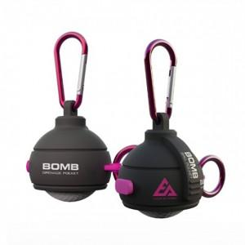

【상세/제작정보】 | 라벨지 별도문의

【인쇄/포장옵션】 | / 포장지포장

【공급단가】 | 수량 | 20~ | 50~ | 100~ | 300~ | 500~
*VAT별도 | 단가 | 9,650원 | 9,500원 | 9,270원 | 9,040원 | 8,880원

【상품 URL】 | https://easy1.co.kr:443/src/goods_detail.php?gdno=26227

